Ficha Técnica
PLANILLA DE DATOS GARANTIZADOS |  |  |  | 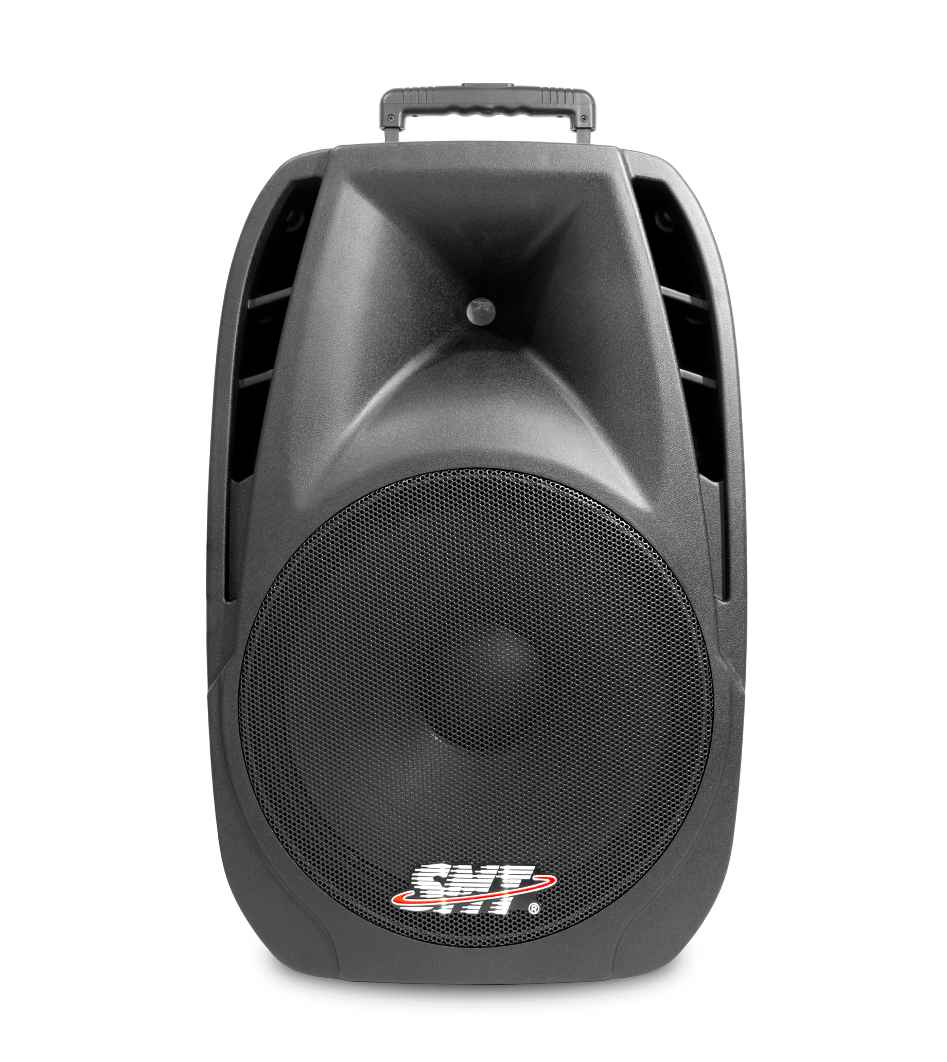

CAJON BOCINA 15 PULG. AMPLIFICADA |  |  |  | CÓDIGO | 2016856
 |  |  |  | FECHA REVISIÓN | 15/2/2022
 |  |  |  | ÁREA ESPECIALISTA: Soporte Técnico

DESCRIPCIÓN SAP: CAJON BOCINA 15 PULG. AMPLIFICADA
ITEM | DATOS | UNIDAD | PEDIDO | OFRECIDO | COMENTARIO
1 | Empresa proveedora | … | (*)
2 | Fabricante | … | (*)
3 | Marca | … | (**)
4 | Modelo | … | (*)
5 | País de origen | … | (*)
6 | Norma de fabricación y ensayos | … | N/A
7 | Embalaje | … | CAJAS QUE NO EXCEDAN PESO DE 60 LIBRAS, PALETIZADO Y FLEJADO.
8 | Garantía | Años | 1
9 | MATERIAL | … | PLASTICO
10 | TIPO | … | AMPLIFICADA
11 | TAMANO | PULG. | 15
12 | VOLTAJE DE ENTRADA | V | 110/220
13 | POTENCIA | W | 1000
14 | PANTALLA LCD MONOCROMATICO | PULG. | 2
15 | CONEXIONES | … | BLUETOOTH, RADIO FM, LECTOR DE MEMORIAS SD Y USB.
16 | PLUG PARA CONECTAR MICROFONO ALAMBRICO | UNIDAD | 3
17 | PLUG INTERCONECTOR DE BOCINA | UNIDAD | 1
18 | ECUALIZADOR | … | SI
19 | CONTROL DE VOUMEN Y MICROFONO | … | SI
20 | BATERIA INTEGRADA | … | NO
21 | INCLUIR | … | TRIPODE

(*) A indicar por el oferente
(**) Timbrado en el material en alto o bajo relieve

 |  |  |  | Fecha de la oferta

 | Nelson Herrera |  |  | Nombre y firma del oferente
 | Coordinador Soporte Técnico
COMENTARIOS:

Imagen
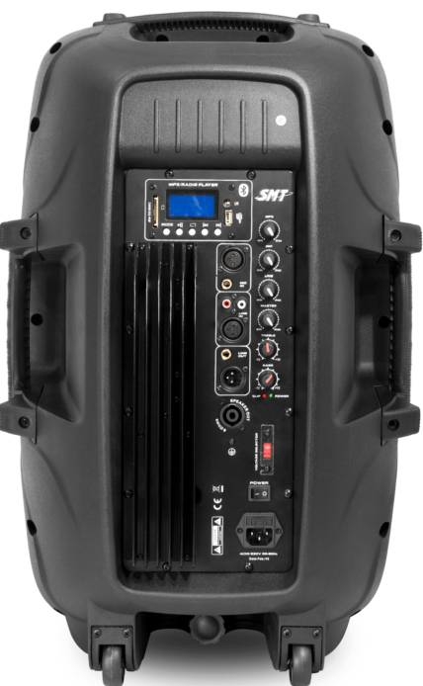
PLANILLA DE DATOS GARANTIZADOS
IMAGEN DE REFERENCIA
DESCRIPCIÓN SAP: CAJON BOCINA 15 PULG. AMPLIFICADA | CÓDIGO: 2016856
INSERTAR IMAGEN DE REFERENCIA DEL TAMAÑO DESEADO

